生产板块
广东基地-生产板块-2026年05月11日系统更新内容
序号 | 类型 | 单据 | 内容 | 备注
1 | 优化项 | 复合香精称量记录 | 新增“5kg砝码对自动称量设备的称精准度验证
2 |  | 溶糖生产工序记录、液体糖冲销、液体糖分发、液体糖转运、配料工序记录 | 【出入库明细报表】记录液体糖出入库记录
3 |  | 咖啡因车间库存 | 新增一行记录“称料间”，其中累计配方数、已用以"/"填充。称料间“可用（袋）”取值【咖啡因配方信息】中位置为"称料间"、状态为"待分配"的配方数 | 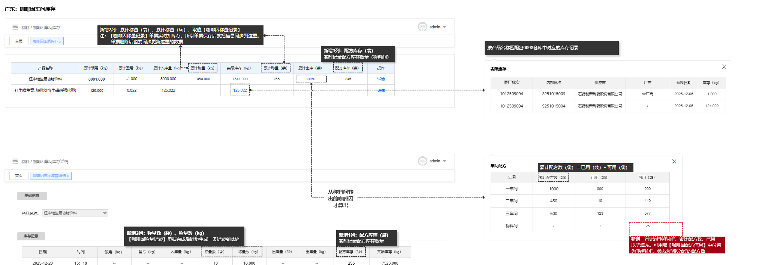
4 |  | 生产基地KPI考核指标 | 数据展示默认为当月 | 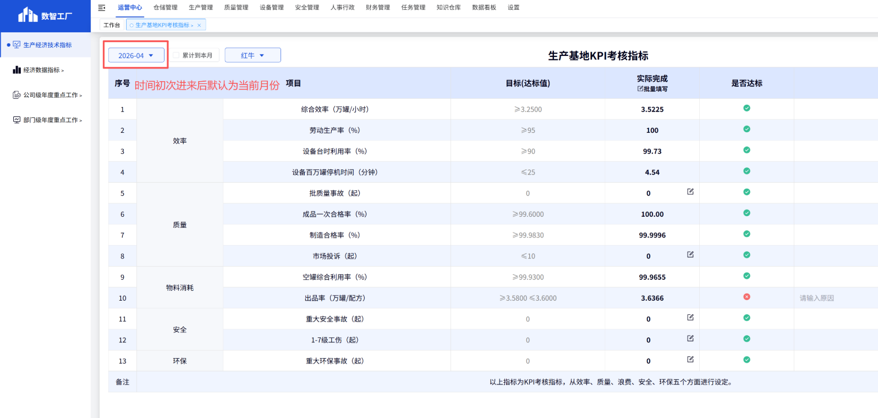
5 |  | 生产基地一般考核指标 | 数据展示默认为当月；成品破损率、离职率去掉编辑图标；一般质量事故、一般安全事故默认为0

